Table 1
Magazzino lastre OKITE - valorizzazione
Totale mq per spessore (cm)
Codice Prodotto | 1cm | 1,2cm | 1,3cm | 1,5cm | 1,8cm | 2cm | 3cm | IMMAGINI | Valore totale PUBBL | IMMAGINI
1114 | 81.40 | 0.00 | 205.63 | 0.00 | 0.00 | 646.76 | 124.24 |  | €165,522 | 
1114 (2ª selezione) | 81.40 | 0.00 | 205.63 | 0.00 | 0.00 | 646.76 | 124.24 |  | €165,522
1405 | 0.00 | 0.00 | 239.90 | 0.00 | 0.00 | 167.41 | 239.90 |  | €107,394 | 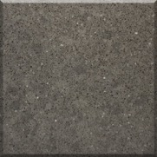
1432 | 4.28 | 0.00 | 77.11 | 0.00 | 0.00 | 81.40 | 149.94 |  | €53,685 | 
1642 | 0.00 | 0.00 | 59.98 | 0.00 | 0.00 | 68.54 | 42.84 |  | €33,987 | 
1663 | 4.28 | 0.00 | 484.09 | 0.00 | 42.84 | 236.30 | 17.47 |  | €116,712 | 
1663 (2ª selezione) | 4.28 | 0.00 | 484.09 | 0.00 | 42.84 | 236.30 | 17.47 |  | €116,712
1664 | 0.00 | 0.00 | 8.77 | 0.00 | 0.00 | 235.62 | 0.00 |  | €48,295 | 
1664 (2ª selezione) | 0.00 | 0.00 | 222.77 | 0.00 | 0.00 | 235.62 | 0.00 |  | €50,093
1665 | 17.14 | 0.00 | 141.37 | 0.00 | 0.00 | 59.98 | 38.56 |  | €48,779
1665 (2ª selezione) | 17.14 | 0.00 | 141.37 | 0.00 | 0.00 | 59.98 | 38.56 |  | €48,779 | 
1701 | 4.28 | 0.00 | 51.41 | 0.00 | 0.00 | 47.37 | 0.00 |  | €19,018 | 
1702 | 0.00 | 0.00 | 17.14 | 0.00 | 0.00 | 269.89 | 0.00 |  | €32,386
1703 | 0.00 | 0.00 | 98.53 | 0.00 | 0.00 | 239.90 | 0.00 |  | €37,534
1706 | 0.00 | 0.00 | 0.00 | 0.00 | 25.70 | 188.55 | 5.04 |  | €27,651 | 
1707 | 0.00 | 0.00 | 0.00 | 0.00 | 17.14 | 49.03 | 0.00 |  | €8,292 | 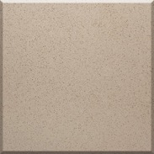
1896 | 0.00 | 119.95 | 449.82 | 0.00 | 0.00 | 222.77 | 274.51 |  | €209,404 | 
1910 | 4.28 | 0.00 | 34.27 | 0.00 | 0.00 | 64.26 | 38.56 |  | €16,880 | 
1911 | 0.00 | 0.00 | 94.25 | 0.00 | 0.00 | 51.57 | 53.06 |  | €39,285 | 
1916 | 0.00 | 0.00 | 0.00 | 0.00 | 0.00 | 421.39 | 22.25 |  | €85,618 | 
1926 | 12.85 | 0.00 | 548.55 | 0.00 | 0.00 | 224.92 | 0.00 |  | €58,542 | 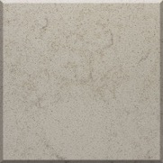
1969 | 0.00 | 0.00 | 17.14 | 0.00 | 0.00 | 89.96 | 47.12 |  | €18,777 | 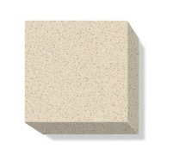
 | 231.33 | 119.95 | 3581.82 | 0.00 | 128.52 | 4544.28 | 1233.76 |  | 1,508,866.70 €

